总览
论文编号 | BS004
 |  | 摘要 |  |  |  |  | 研究问题
 |  | 位置 | 主要内容 | 对应文章 | 对应章节 | 作用 | 位置 | 问题
 |  | 段一 | 城市化河流中对轻基苯甲酸酯及其代谢物的污染特征及其受城市建设和管理措施影响的机制 |  | 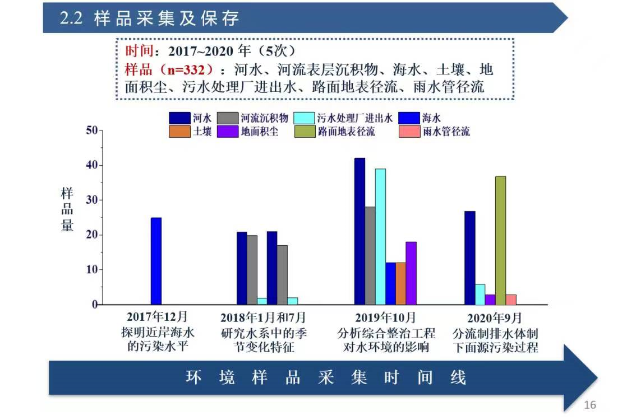 | 背景 研究空白 研究主题 | 答辩PPT的第9页 | 复杂的城市排水系统如何影响城市水环境中Parabens及其代谢物的污染？
 |  | 段二 | 通过固相萃取和液液萃取结合 液相色谱质谱联用仪分析测定了不同介质中对羟基苯甲酸酯及其代谢物的浓度水平。 1.分析了典型城市雨源型河流中对轻基苯甲酸酯及其代谢物的污染特征及来源构成； （解析城市化流域水环境中parabens及其代谢物污染的时空特征及其影响因素） 2.研究了城市河流中目标污染物的点源污染过程及其影响机制； （揭示城市复杂排水系统对雨源型河流中parabens及其代谢物点源污染过程的影响机制） 3.量化了城市面源污染过程对城市河流中目标污染物的贡献 （阐明城市路面地表径流对于城市水环境中parabens及其代谢物污染的贡献） |  | 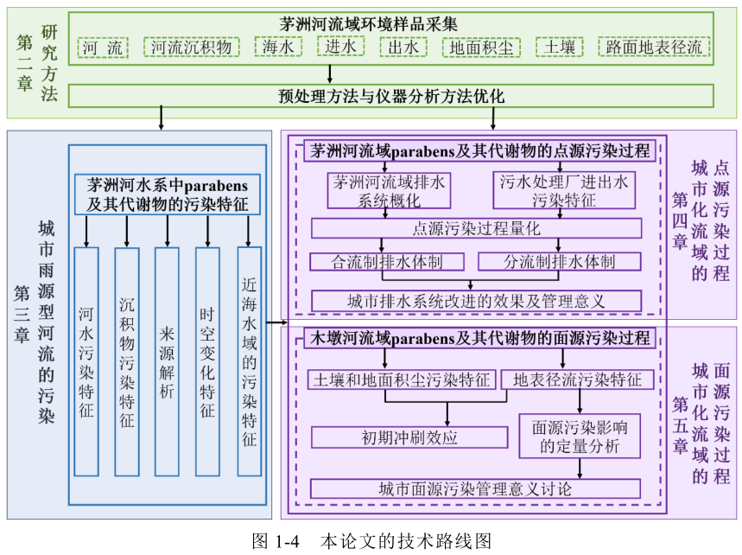 | 主要研究内容 | 答辩PPT的第10页 | 在降雨径流的驱动下， 面源污染过程如何影响城市水环境中Parabens及其代谢物的污染？
 |  | 段三 | …平均浓度…对比发现… |  |  | 在不同环境介质中的浓度水平结果
 |  | 段四 | 河水中目标污染物的来源 主要结论/发现：排水体制改造前，合流制溢流排水是导致茅洲河河水中对羟基苯甲酸酯及其代谢物异常增高的主要原因。 | Occurrence, distribution, bioaccumulation, and ecological risk of bisphenol analogues, parabens and their metabolites in the Pearl River Estuary | 第三章：城市雨源型河流的污染 | 主要研究内容1的主要结果
 |  | 段五 | 通过分流制排水体制改造，目标污染物进入河段的总量可减少80%以上。 | Improving urban drainage systems to mitigate PPCPs in surface water: a watershed perspective | 第四章：城市化流域的点源污染过程 | 主要研究内容2的主要结果
 |  | 段六 | 初期冲刷效应、 面源污染影响的定量分析 | Road runoff as a significant nonpoint source of parabens and their metabolites in urban rivers | 第五章：城市化流域的面源污 染过程 | 主要研究内容3的主要结果
 |  | 段七 |  |  |  | 研究意义

第五章
内容框架
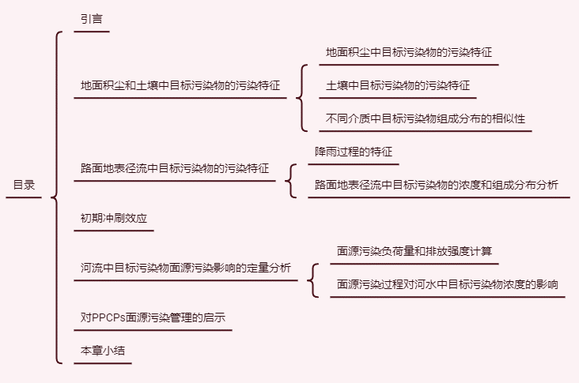 |  | 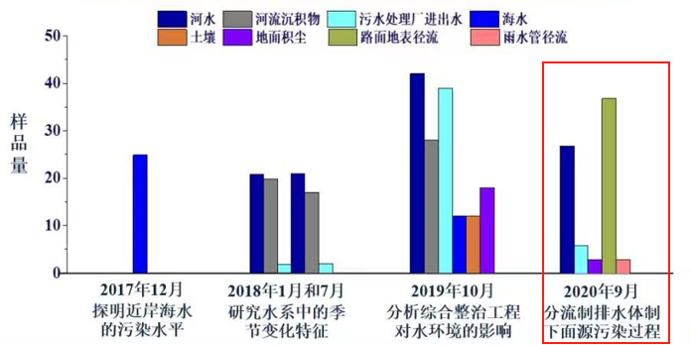

1.地面积尘中目标污染物的污染特征 |  |  |  | 2.土壤中目标污染物的污染特征 |  |  | 3.不同介质中目标污染物组成分布的相似性
采样点位图 | 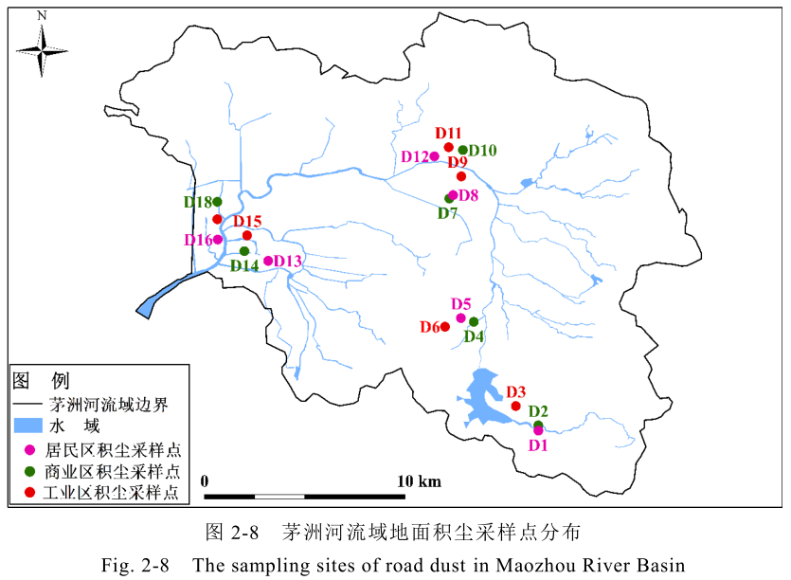 | 采样时间：2019年10月24-25日 |  | 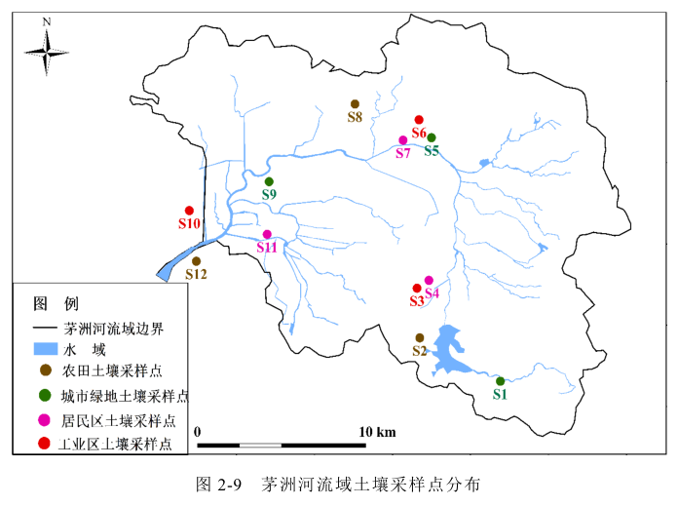 |  |  | 为讨论不同环境介质间的关系，对2019年同期采集的城市河流、污水处理厂进水和出水、地面积尘和土壤中parabens及其代谢物的平均组分构成进行Spearman相关性分析
样品中目标污染物的浓度水平 | 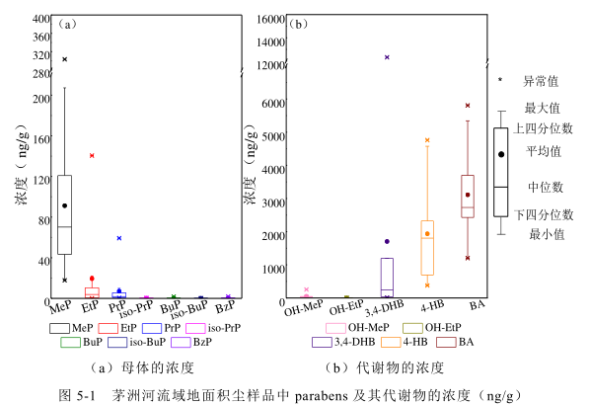 | 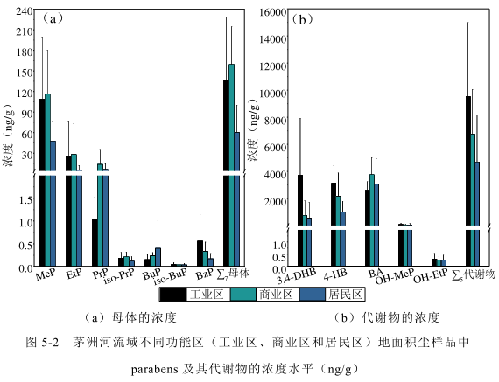 | 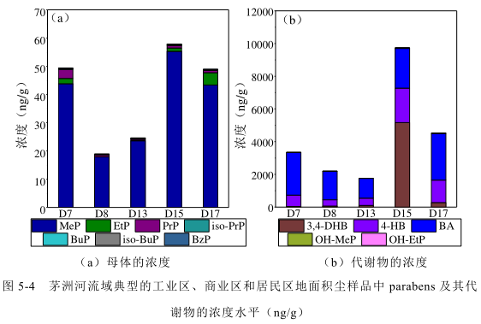 | 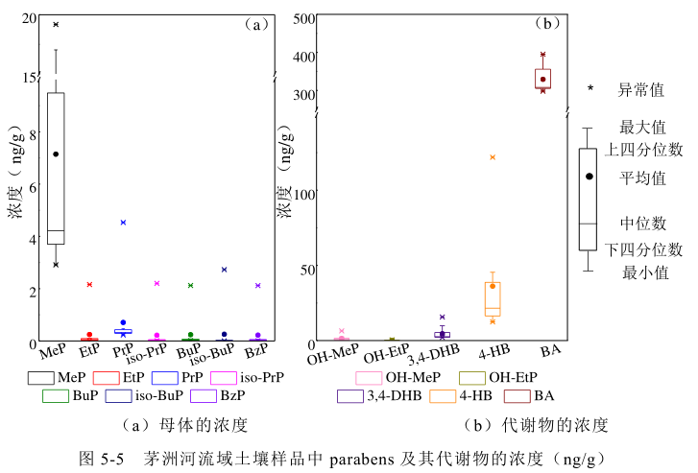 | 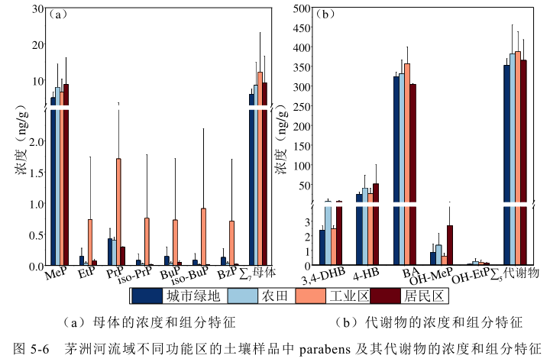 | 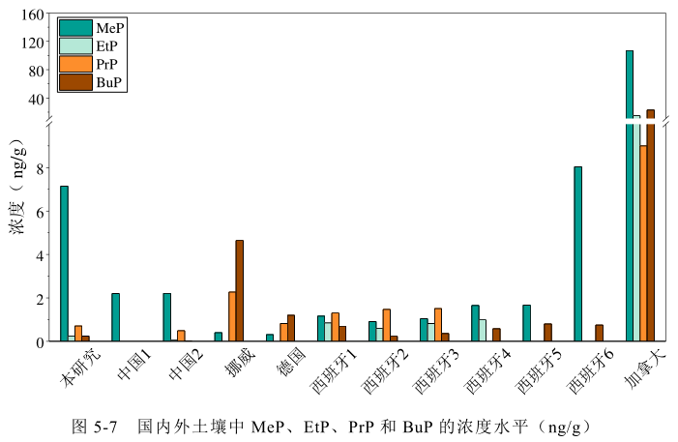 | 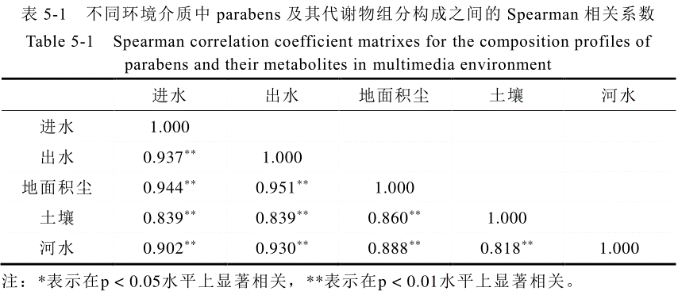
描述 | 1.不同化合物浓度水平的模式 2.不同研究区域的浓度水平对比 | 1.工业区和商业区的地面积尘的总平均浓度均 大于居民区。 | 1.工业区>商业区>居民区 | 1.土壤中parabens及其代谢物的浓度远低于积尘中的浓度（119 ng/g和7000 ng/g），可见人类活动影响更显着的不透水路面比透水的土壤更容易累积parabens及其代谢物 | 1.土壤中parabens及其代谢物的污染可能受到农业生产、畜禽养殖和工业源等因素影响。
 |  |  |  |  |  | 0
4.路面地表径流中目标污染物的污染特征
采样点位图 | 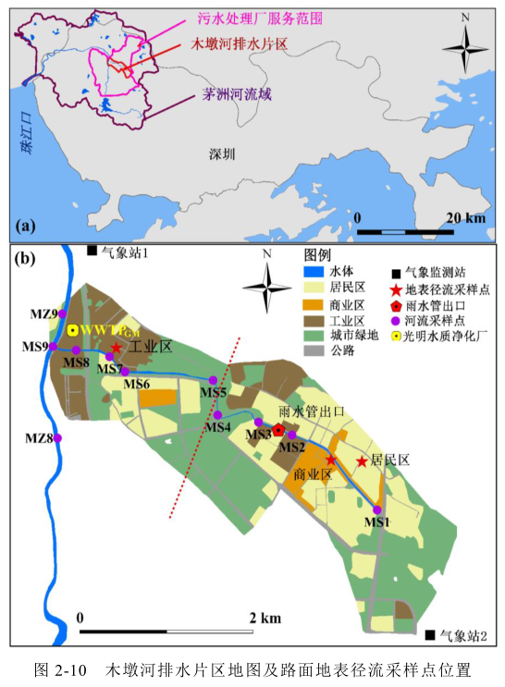 | 采样时间：2020年 9月19日、9月21日、9月24日 | 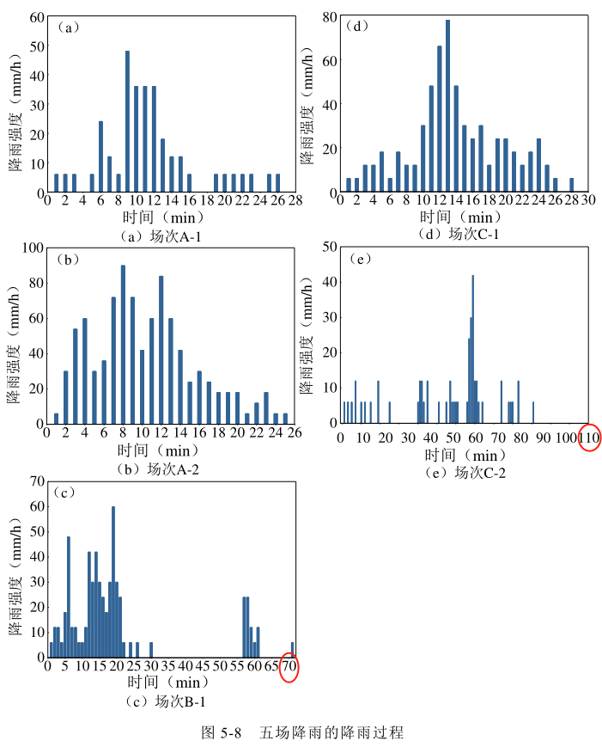 | 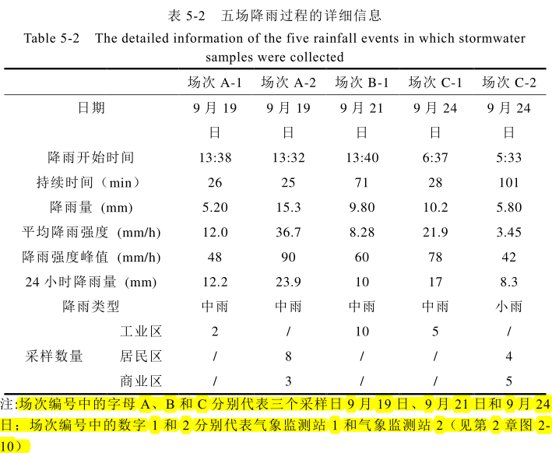 | 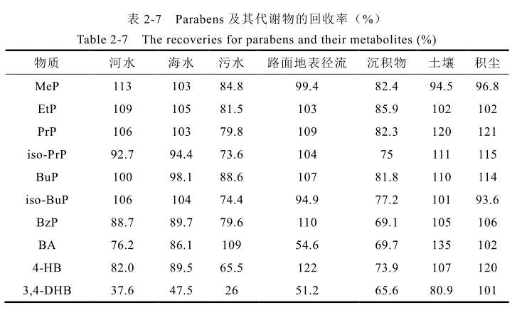 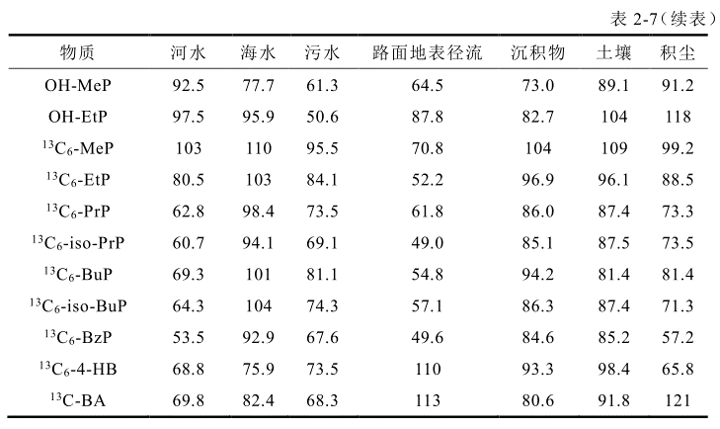 |  |  |  | 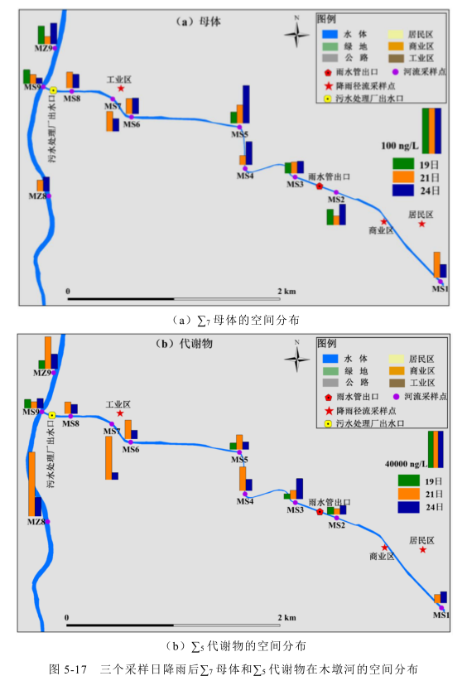
样品中目标污染物的浓度水平 | 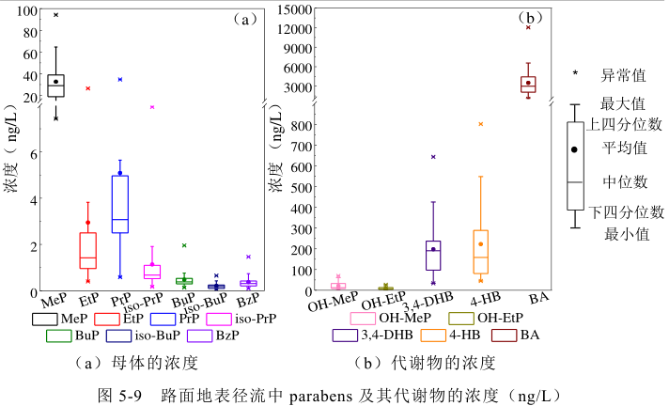 | 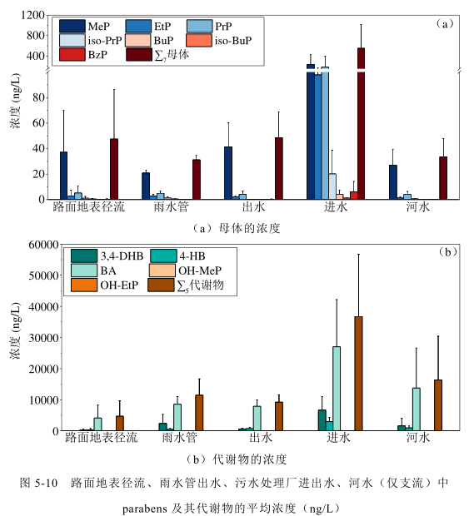 | 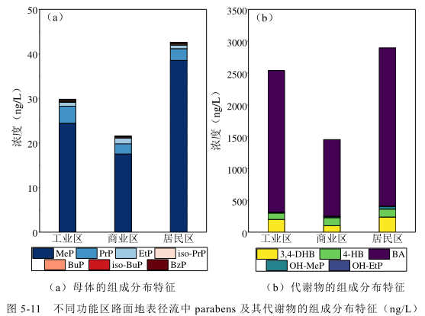 | 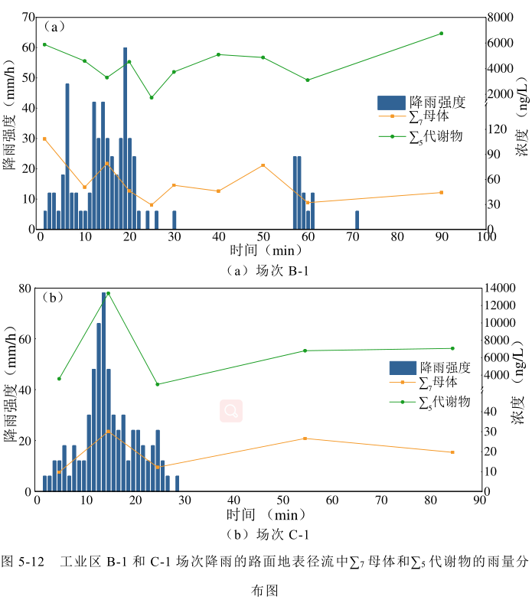 | 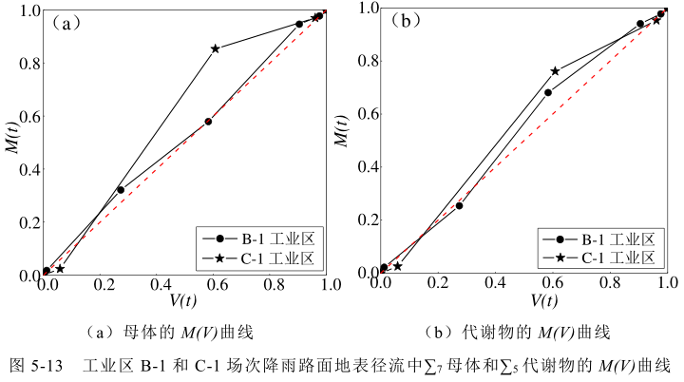 | 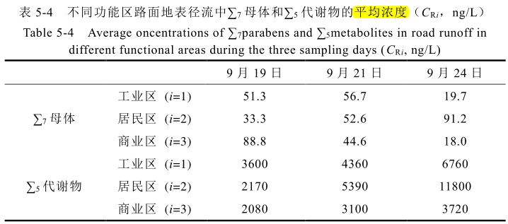 | 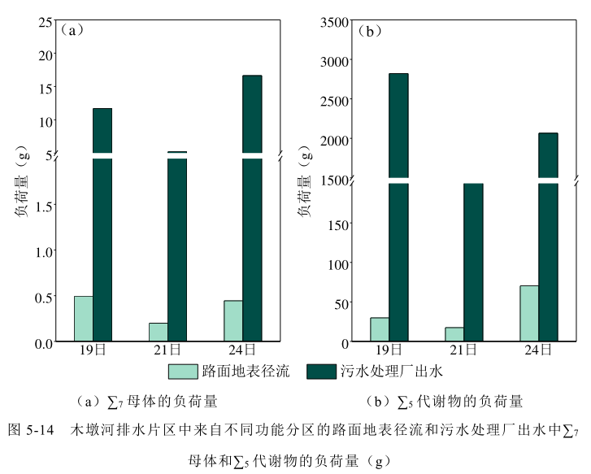 | 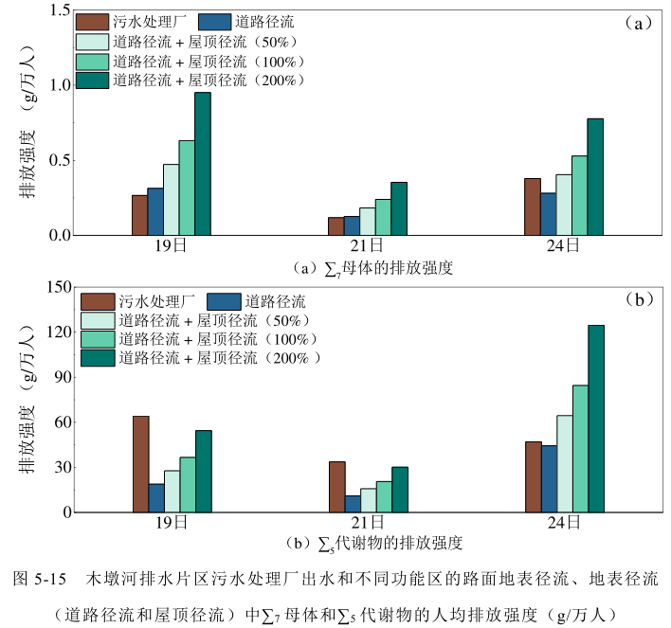
描述 | 1.37个路面地表径流样品 | 1.对比同期的路面地表径流和雨水管中的径流、污水处理厂进出水和河水的目标污染物的浓度水平 | 1.不同功能区的路面地表径流的污染水平和组成分布特征： 居民区 > 工业区 > 商业区（和地面积尘的不一样） | 1.初期冲刷效应：初期冲刷效应（firstflusheffect）是指降雨初期所形成 的径流能冲刷、运移路面所累积的大部分污染物，从而导致初期径流中污染物浓度较高并随着降雨历时逐渐下降的现象，这也是导致初期降雨污染严重的原因。 |  | 1.似乎是3个污水处理厂出水样品 2.面源污染负荷量和排放强度计算
 |  |  | 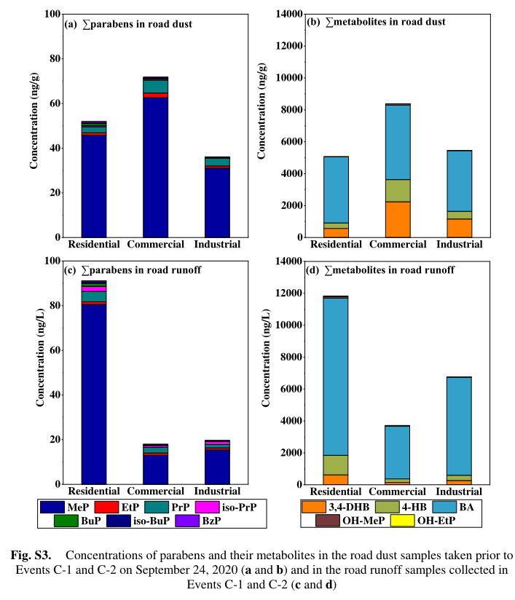

2022-Chemoshpere
2022，Chemosphere
主要结果 | 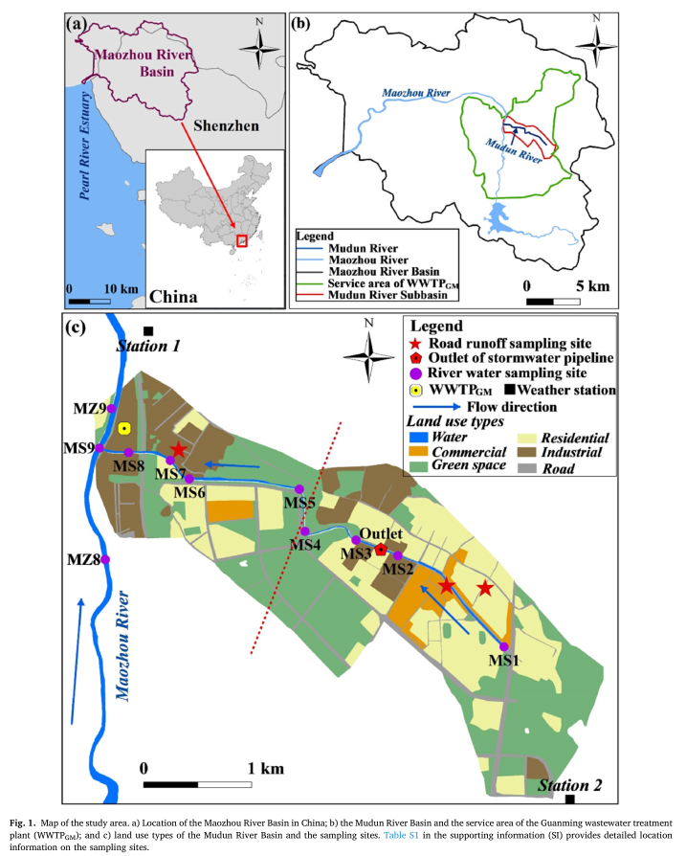 | 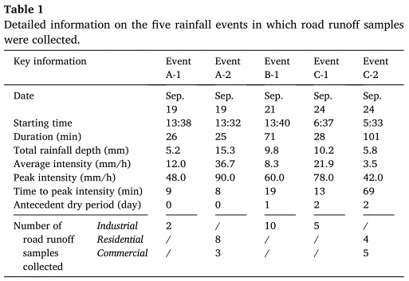 | 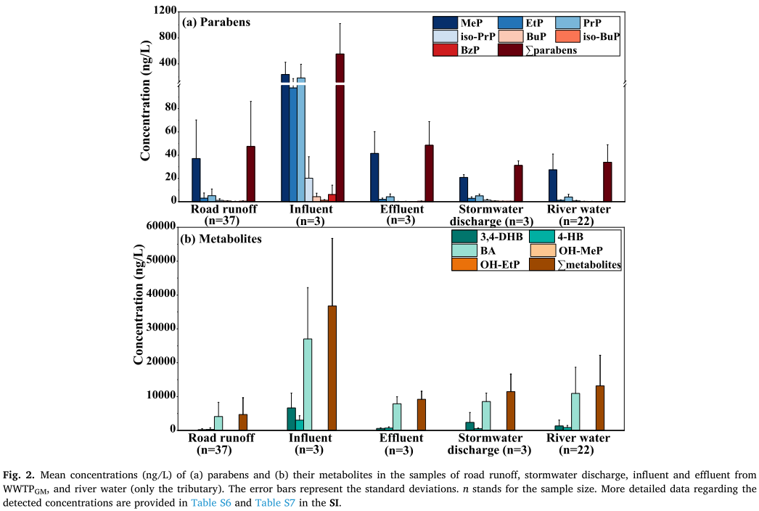 | 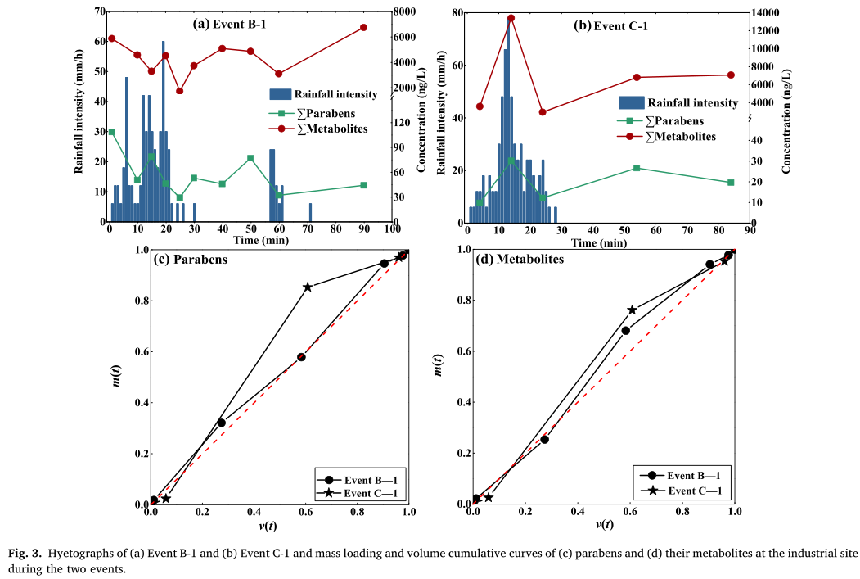 | 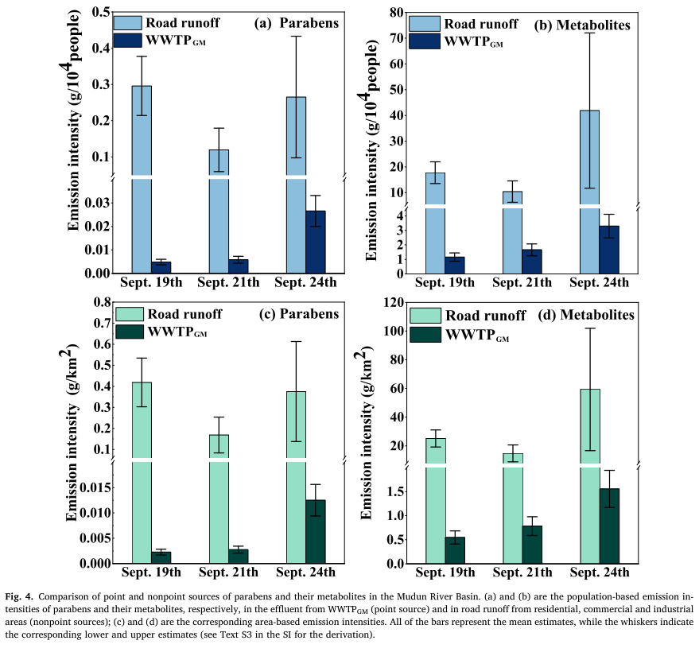 | 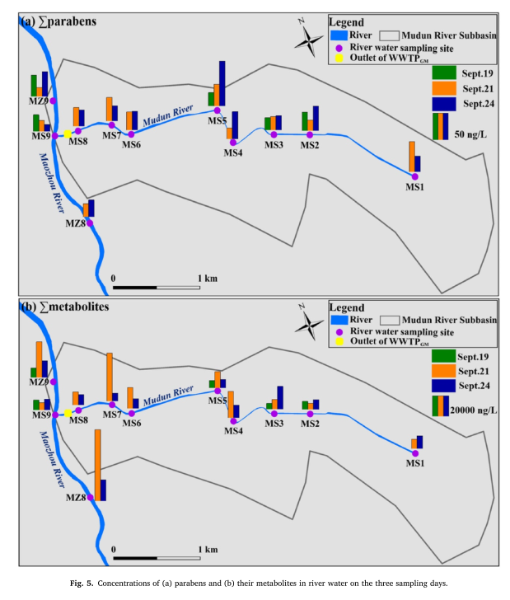
 |  | 1.气象局提供 | 1.以路面地表径流相关的所有样品 | 1.初期冲刷效应 | 1.路面地表径流（面源污染）与污水处理厂出水（点源污染） 的比较 | 1.茅洲河流域的城市管网建设和排水系统改造后河水中的目标污染物的污染特征

